기술레벨 경험치
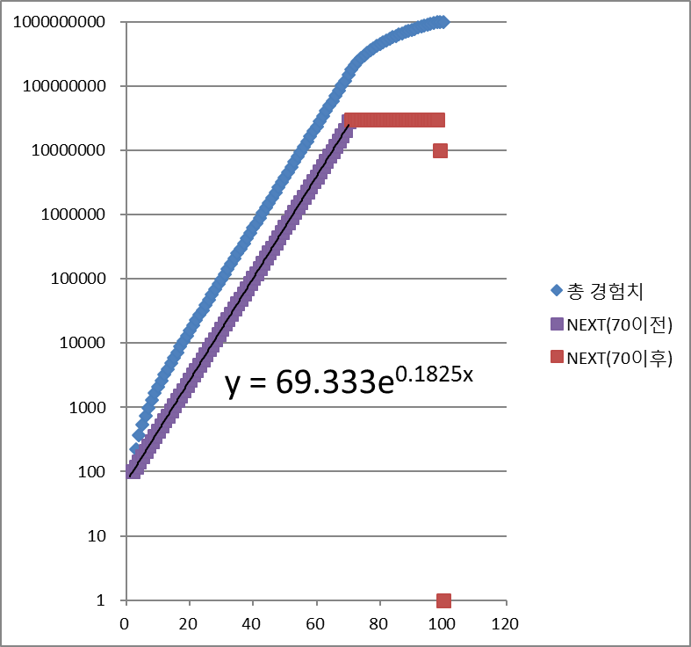
 |  |  | 총 경험치 | NEXT
덩 킹콩 | 2 | 1
맹장신군 청룡 | 4 | 2 | 100 | 100
감병신군 백호 | 6 | 3 | 220 | 120
체셔 캣 | 9 | 4 | 364 | 144
분신술 | 12 | 5 | 537 | 173
능광신군 주작 | 16 | 6 | 745 | 208
집명신군 현무 | 20 | 7 | 995 | 250
뷰티 달토끼 | 25 | 8 | 1295 | 300
슈퍼난무 | 31 | 9 | 1655 | 360
M피닉스 | 38 | 10 | 2087 | 432
로우 힐 | 처음부터 배우고 있음 | 11 | 2605 | 518
큐어 | 4 | 12 | 3227 | 622
홀리 워터 | 7 | 13 | 3973 | 746
라이프 드레인 | 11 | 14 | 4868 | 895
하이 힐 | 15 | 15 | 5942 | 1074
리커버 | 20 | 16 | 7231 | 1289
사일런스 | 25 | 17 | 8778 | 1547
하이퍼 힐 | 31 | 18 | 10634 | 1856
리프레쉬 | 37 | 19 | 12861 | 2227
페어리 부르기 | 페이리즈 장착 필요 | 20 | 15533 | 2672
호박깨기 | 2 | 21 | 18739 | 3206
회복의 불 | 9 | 22 | 22586 | 3847
삼타불패 | 17 | 23 | 27202 | 4616
봉황풍수 | 26 | 24 | 32741 | 5539
광란광무 | 36 | 25 | 39388 | 6647
돼지죽탄 | 5 | 26 | 47364 | 7976
센 갈기기 | 10 | 27 | 56935 | 9571
동서남북 갈기기 | 18 | 28 | 68420 | 11485
막 갈기기 | 27 | 29 | 82202 | 13782
태풍의 갈기기 | 37 | 30 | 98740 | 16538
안하무인 | 알하르드 | 31 | 118586 | 19846
적반하장 | 트랄록 | 32 | 142401 | 23815
수직참 | 2 | 33 | 170979 | 28578
적운파 | 8 | 34 | 205273 | 34294
화룡참 | 16 | 35 | 246426 | 41153
파천무 | 26 | 36 | 295810 | 49384
무한도 | 38 | 37 | 355071 | 59261
헤비메탈 | 2 | 38 | 426184 | 71113
회복의 미뉴엣 | 3 | 39 | 511520 | 85336
럭키마치 | 5 | 40 | 613923 | 102403
파워삼바 | 8 | 41 | 736807 | 122884
원맨 애드립 | 11 | 42 | 884268 | 147461
정열의 힙합 | 15 | 43 | 1061221 | 176953
회생의 왈츠 | 19 | 44 | 1273665 | 212444
회복의 폴카 | 24 | 45 | 1528478 | 254813
팝 오브 스트롱 | 30 | 46 | 1834254 | 305776
파워 트로트 | 36 | 47 | 2201185 | 366931
델타 샷 | 5 | 48 | 2641502 | 440317
플레임 애로우 | 12 | 49 | 3169882 | 528380
플레임 델타샷 | 20 | 50 | 3803938 | 634056
썬더 애로우 | 26 | 51 | 4564805 | 760867
애니웨이 | 36 | 52 | 5477845 | 913040
수류탄 | 5 | 53 | 6573493 | 1095648
지뢰 | 12 | 54 | 7888271 | 1314778
다이너마이트 | 20 | 55 | 9466005 | 1577734
피어싱레이져 | 28 | 56 | 11359286 | 1893281
화염방사기 | 38 | 57 | 13631223 | 2271937
유성빙화 | 9 | 58 | 16357547 | 2726324
빙화천주 | 14 | 59 | 19629136 | 3271589
탈정대법 | 19 | 60 | 23555043 | 3925907
빙화취우 | 22 | 61 | 28266131 | 4711088
흡정대법 | 25 | 62 | 33919437 | 5653306
마변마정 | 28 | 63 | 40703404 | 6783967
빙주빙신 | 31 | 64 | 48844164 | 8140760
수라염도 | 35 | 65 | 58613076 | 9768912
빙룡승천 | 40 | 66 | 70335770 | 11722694
 |  | 67 | 84403003 | 14067233
 |  | 68 | 101283683 | 16880680
 |  | 69 | 121540499 | 20256816
 |  | 70 | 150000000 | 28459501
 |  | 71 | 180000000 | 30000000
 |  | 72 | 210000000 | 30000000
 |  | 73 | 240000000 | 30000000
 |  | 74 | 270000000 | 30000000
 |  | 75 | 300000000 | 30000000
 |  | 76 | 330000000 | 30000000
 |  | 77 | 360000000 | 30000000
 |  | 78 | 390000000 | 30000000
 |  | 79 | 420000000 | 30000000
 |  | 80 | 450000000 | 30000000
 |  | 81 | 480000000 | 30000000
 |  | 82 | 510000000 | 30000000
 |  | 83 | 540000000 | 30000000
 |  | 84 | 570000000 | 30000000
 |  | 85 | 600000000 | 30000000
 |  | 86 | 630000000 | 30000000
 |  | 87 | 660000000 | 30000000
 |  | 88 | 690000000 | 30000000
 |  | 89 | 720000000 | 30000000
 |  | 90 | 750000000 | 30000000
 |  | 91 | 780000000 | 30000000
 |  | 92 | 810000000 | 30000000
 |  | 93 | 840000000 | 30000000
 |  | 94 | 870000000 | 30000000
 |  | 95 | 900000000 | 30000000
 |  | 96 | 930000000 | 30000000
 |  | 97 | 960000000 | 30000000
 |  | 98 | 990000000 | 30000000
 |  | 99 | 999999999 | 9999999
 |  | 100 | 1000000000 | 1

